68
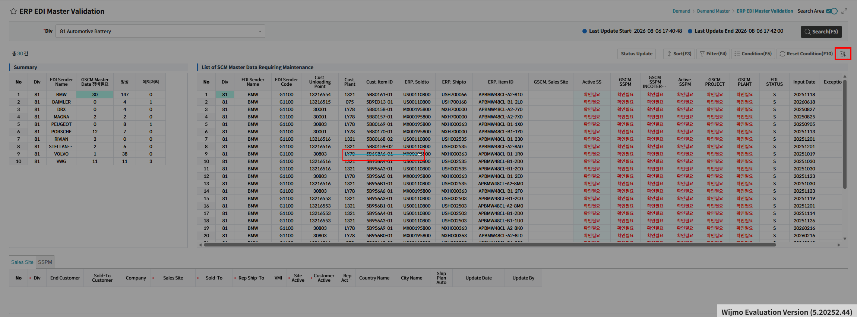

Excel Download 버튼 클릭 시 파일 다운로드는 되지만 화면이 멈춤

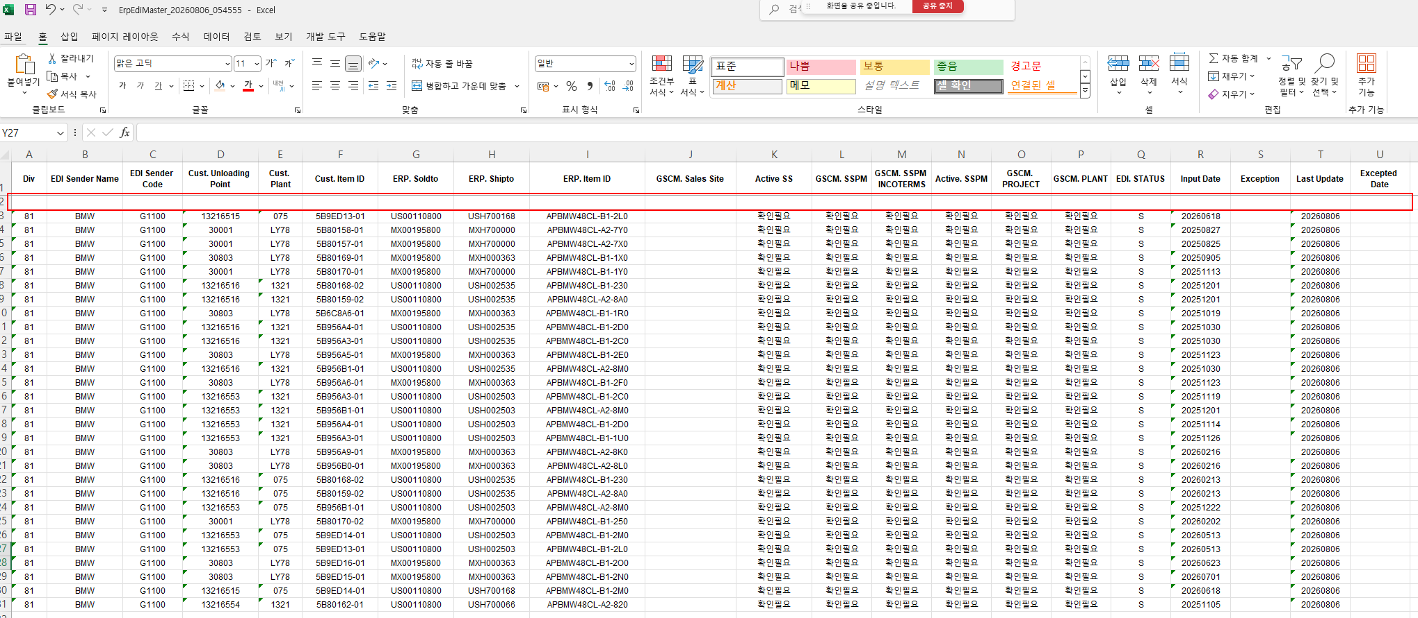

 | Excel Download 파일의 데이터 첫행이 삭제된 상태로 다운로드됨

69
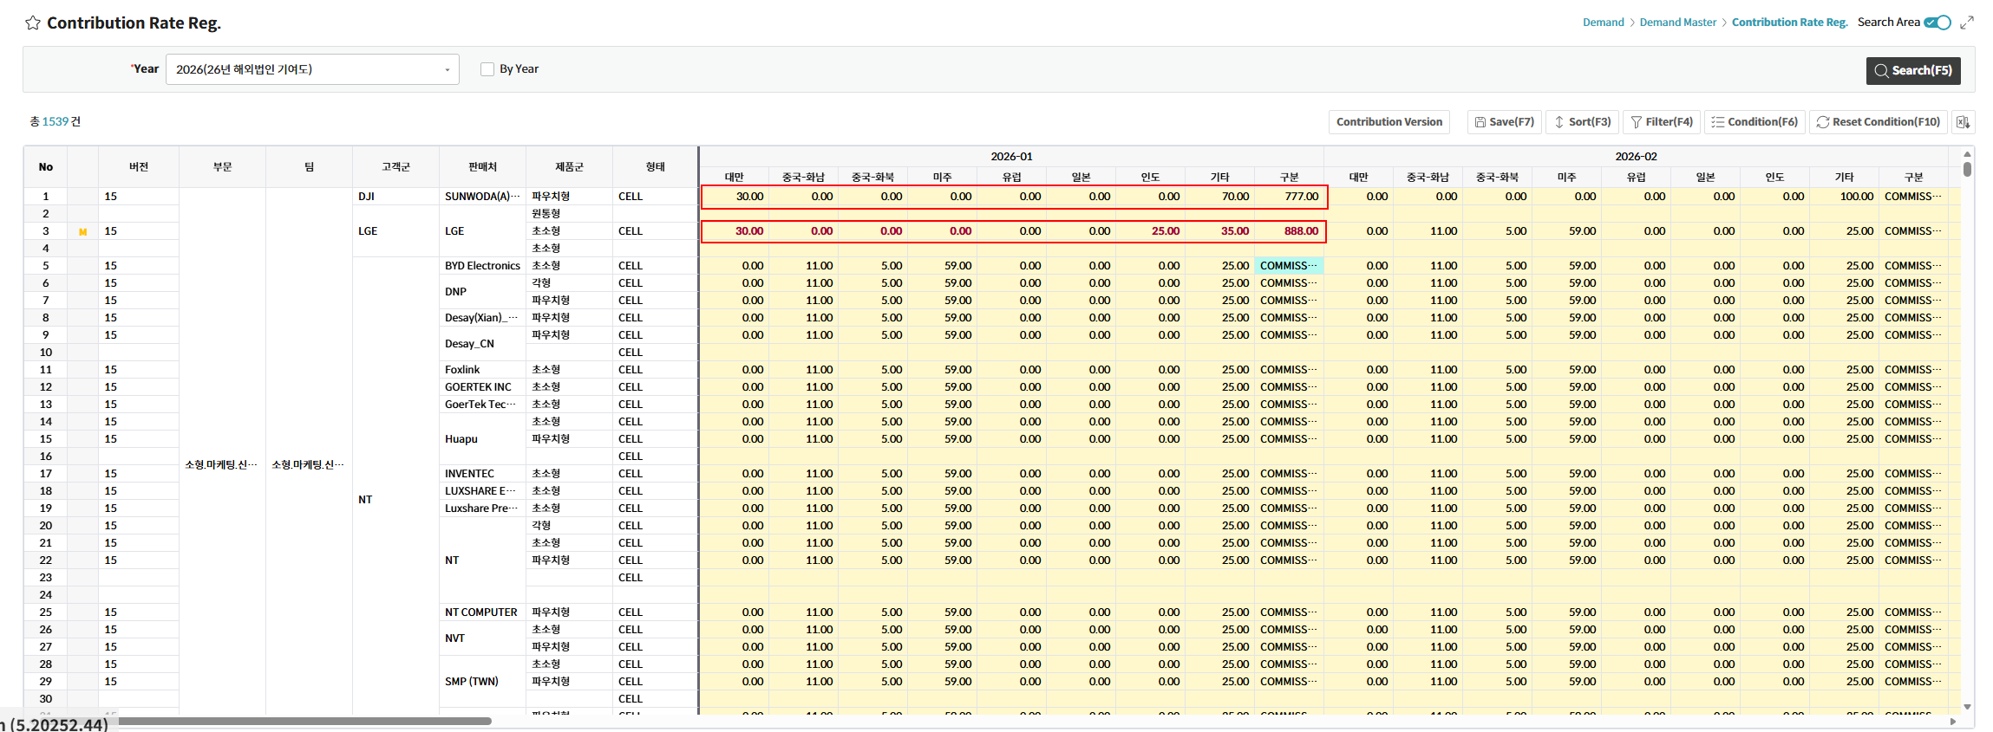

※ 구분 컬럼에는 Text만 입력 가능하도록 수정

71
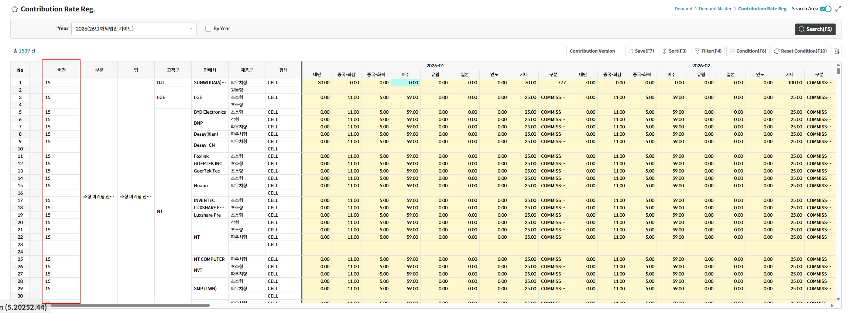

버전컬럼 Width 0처리하지 말고 아예 안보이도록 수정

72
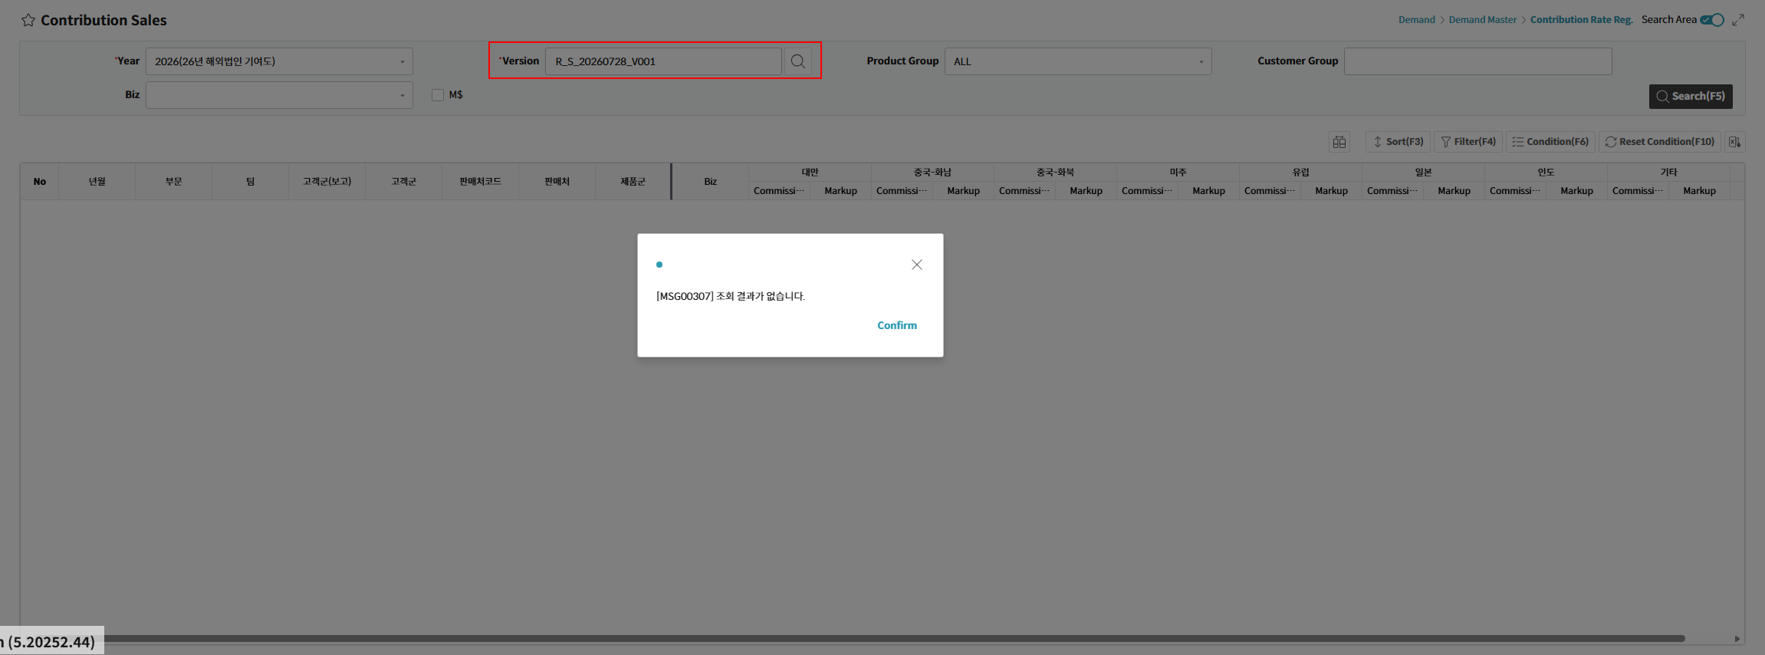

버전 선택 후 조회 시 데이터 조회되지 않음

73
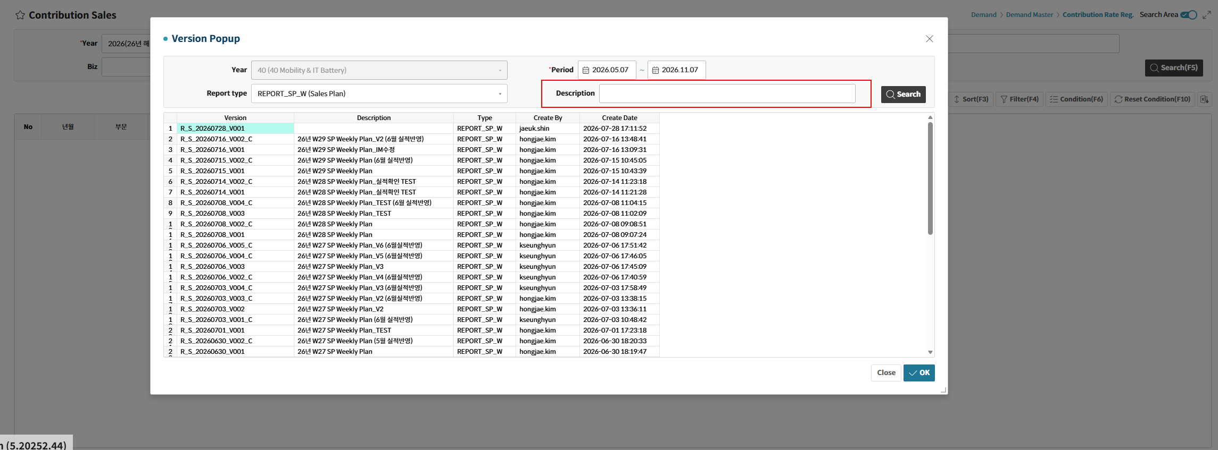

조회조건 위치 및 사이즈 조정

74
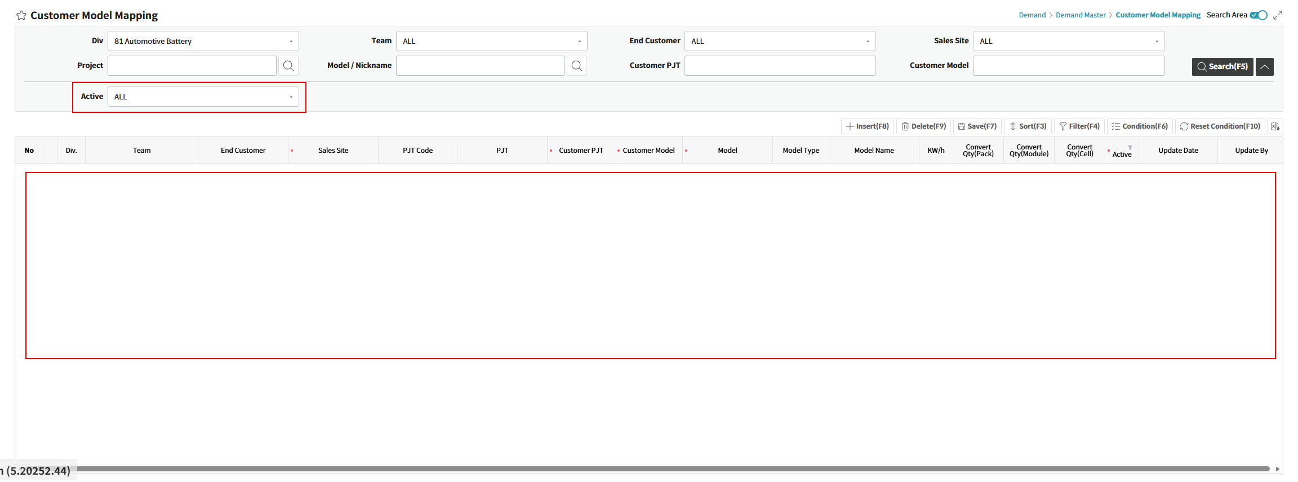

Active "All" 조건 설정 시 데이터 조회 불가

78
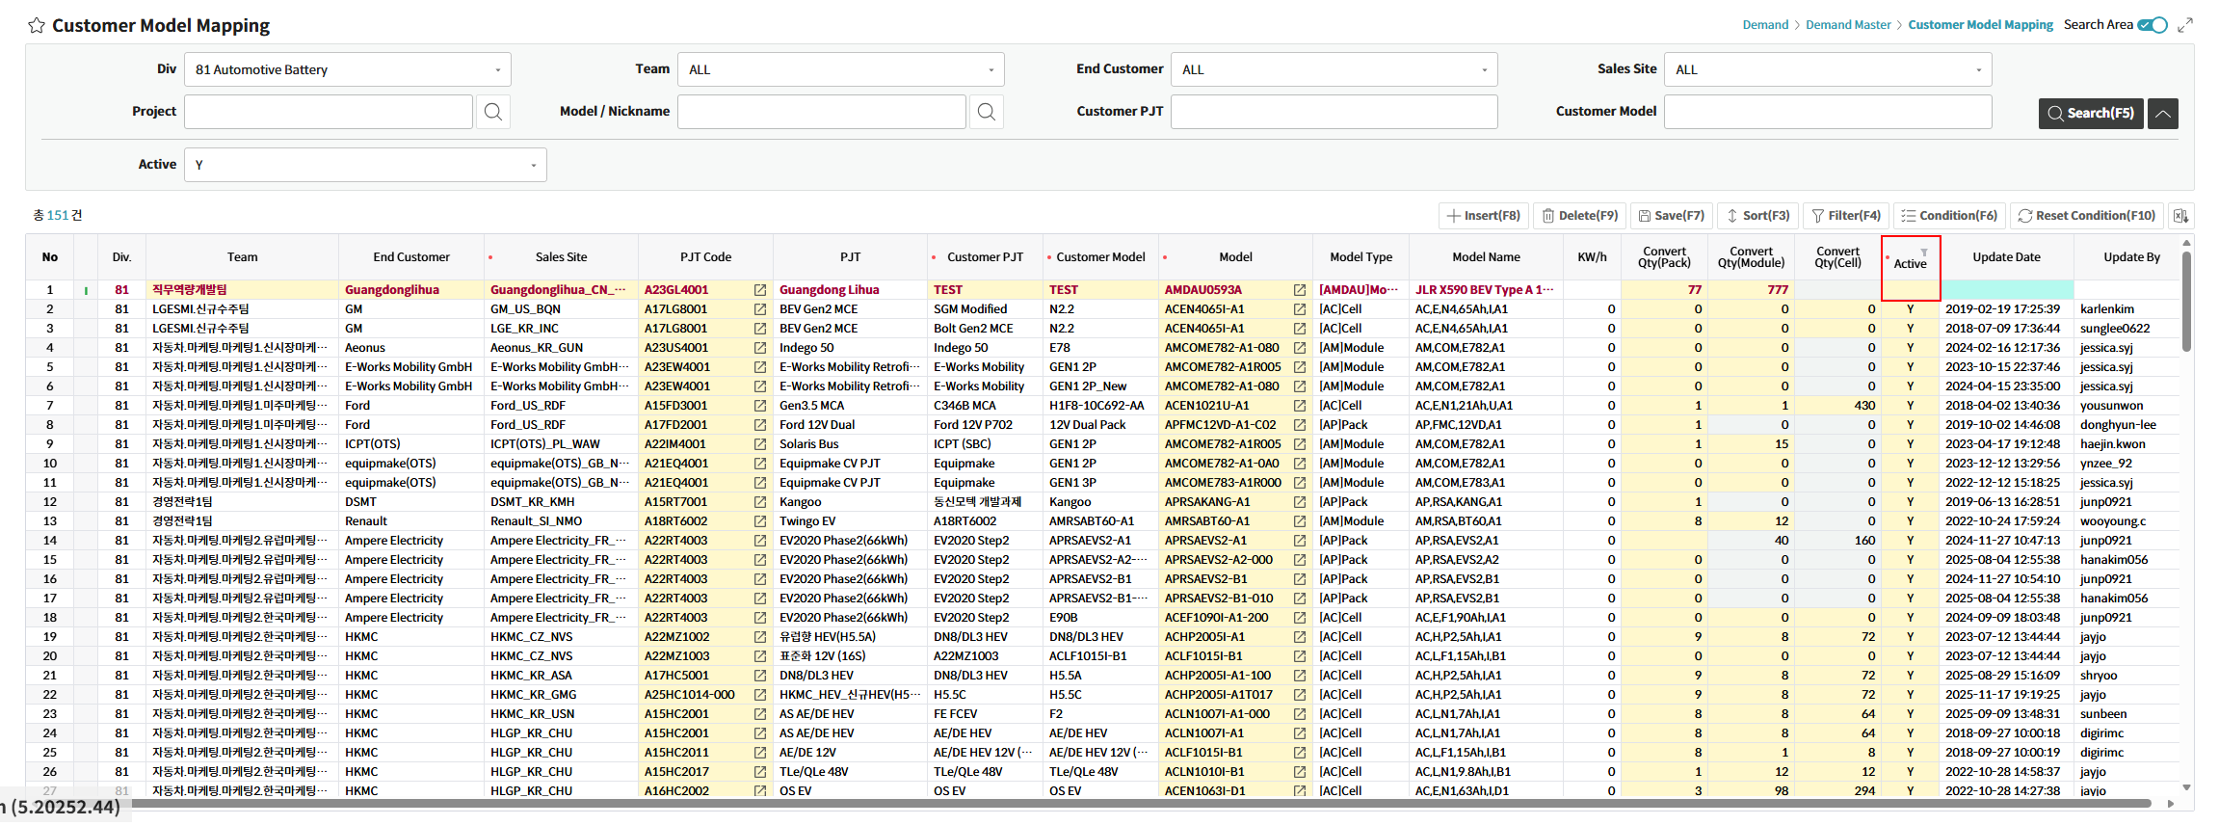

신규 행 Insert 시 Active 컬럼 Dafualt "Y"로 자동 설정되도록 수정

79
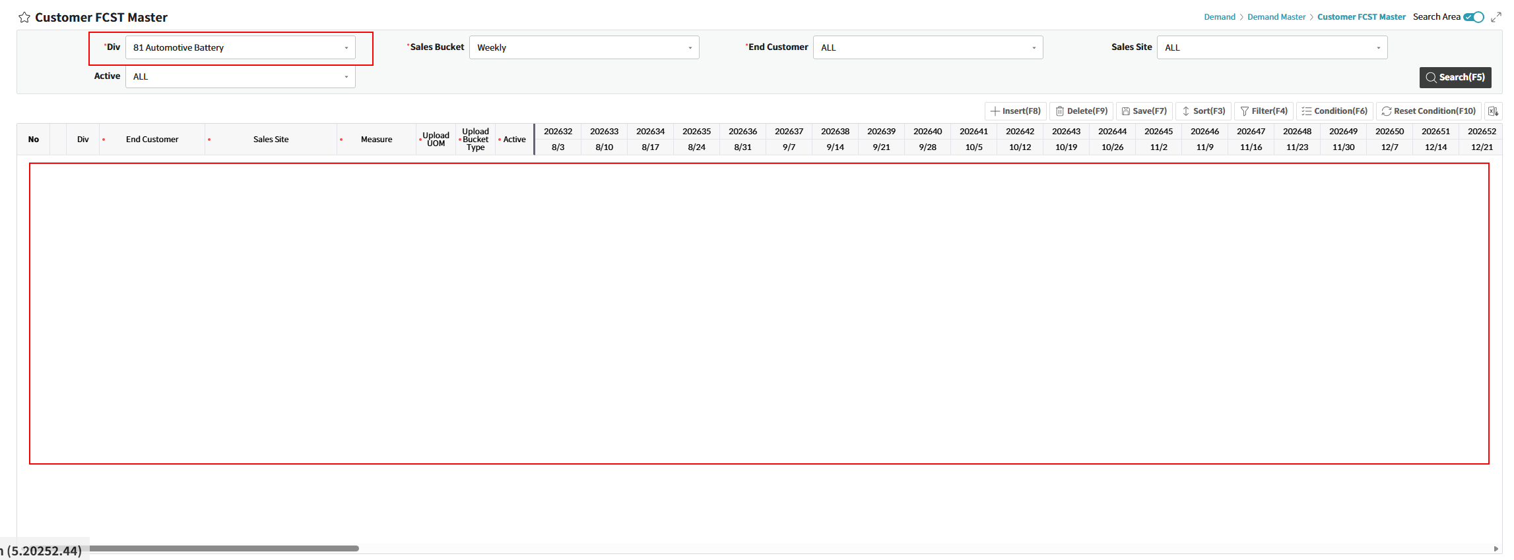

데이터 조회 불가

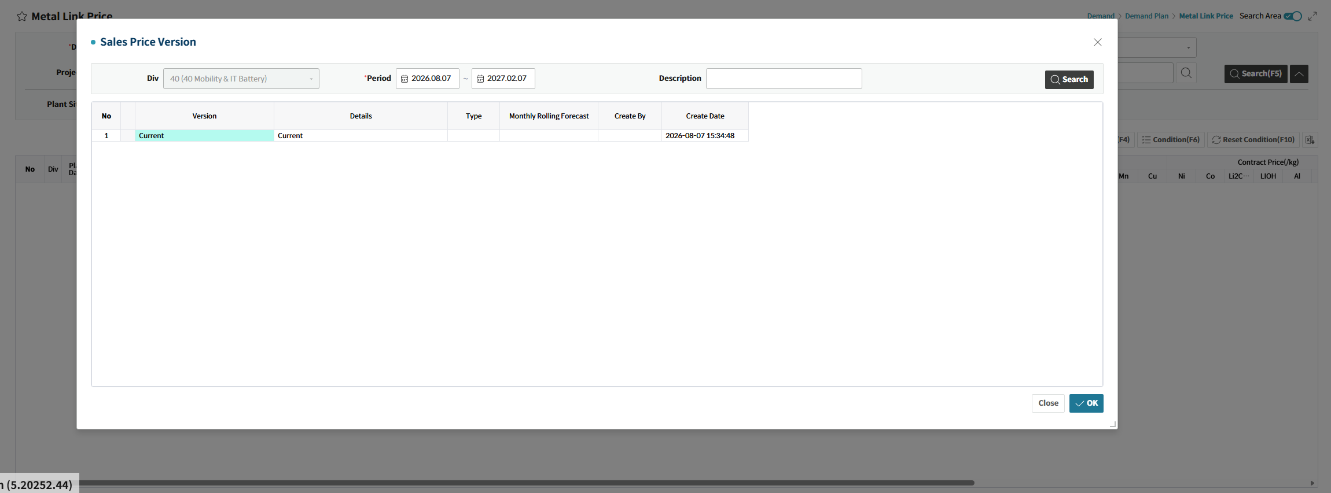

Cutoff 버전들 조회되지 않음

80
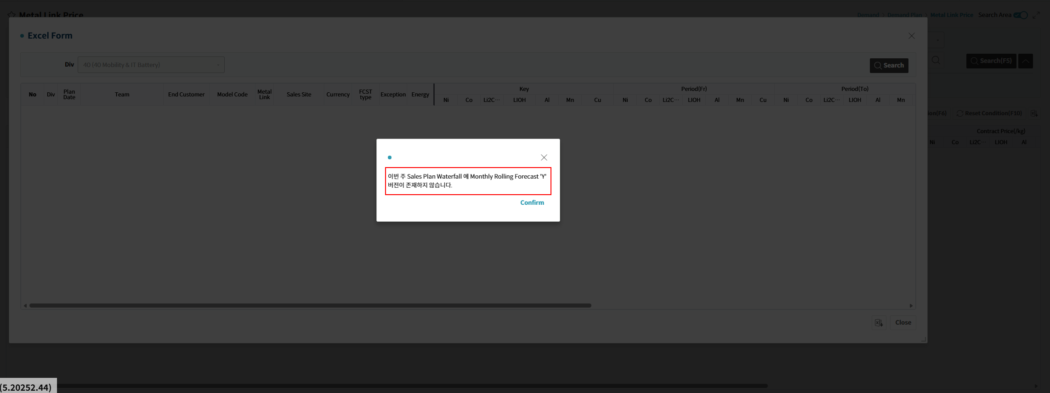

데이터 조회 불가

81


엑셀 다운로드 버튼 클릭 시 오류 팝업 호출됨 → 컬럼만 엑셀 다운로드가 가능해야함 (As-Is QA 기능 참고)

83
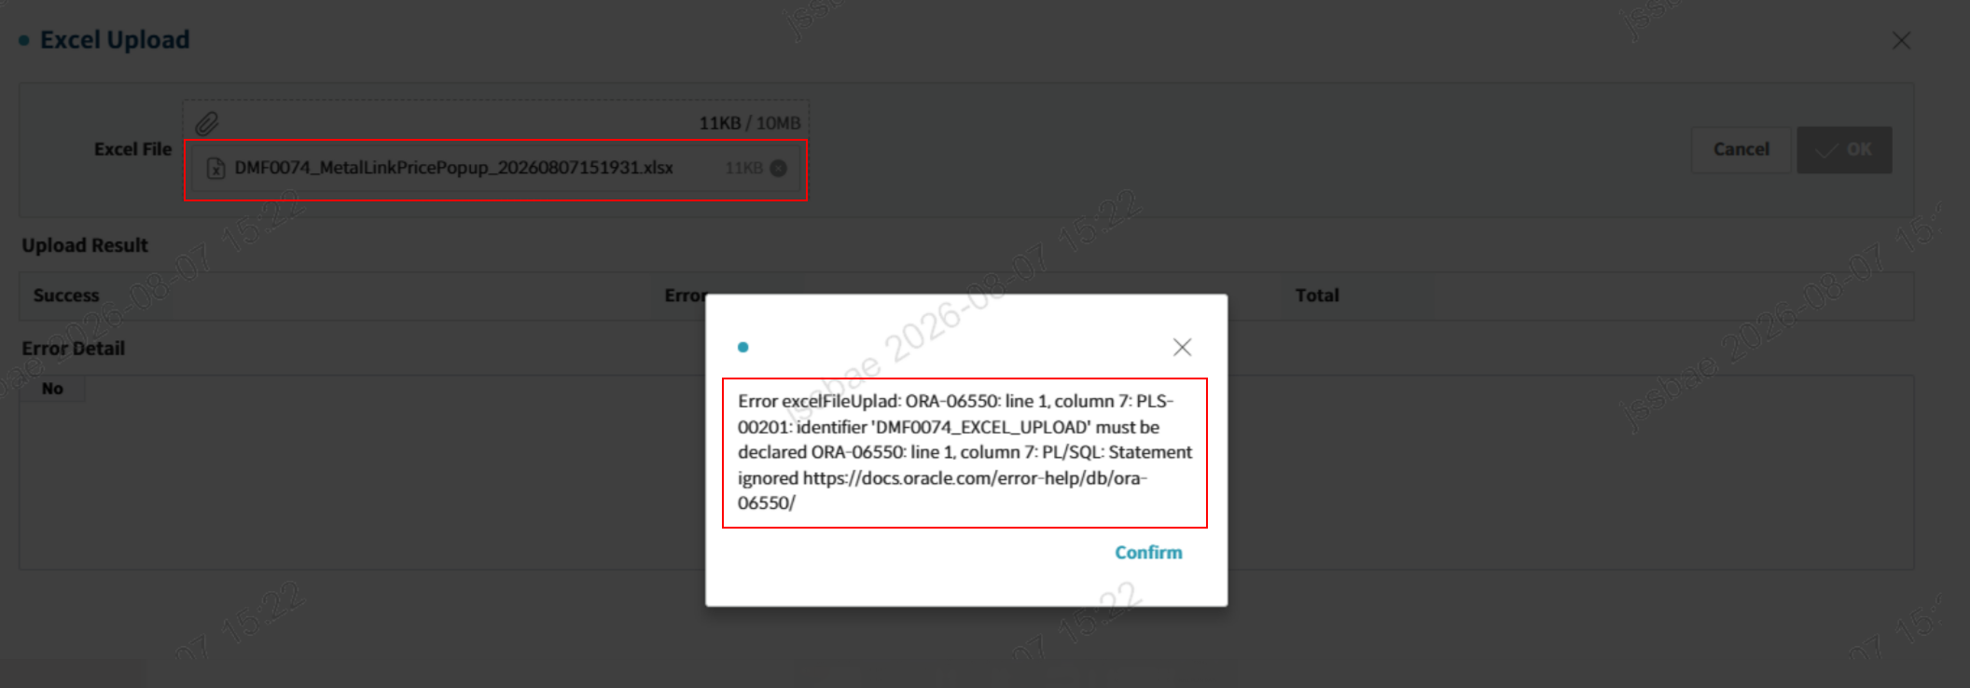

 |  | 엑셀업로드 시 오류 팝업 호출됨

 | As-Is 업로드 시 결과 확인

★★★ DMF0074_EXCEL_UPLOAD 프로시저에 존재하는 모든 Validation 로직에 대해서 정상 작동하는지 테스트 후 증빙 첨부해주세요

85
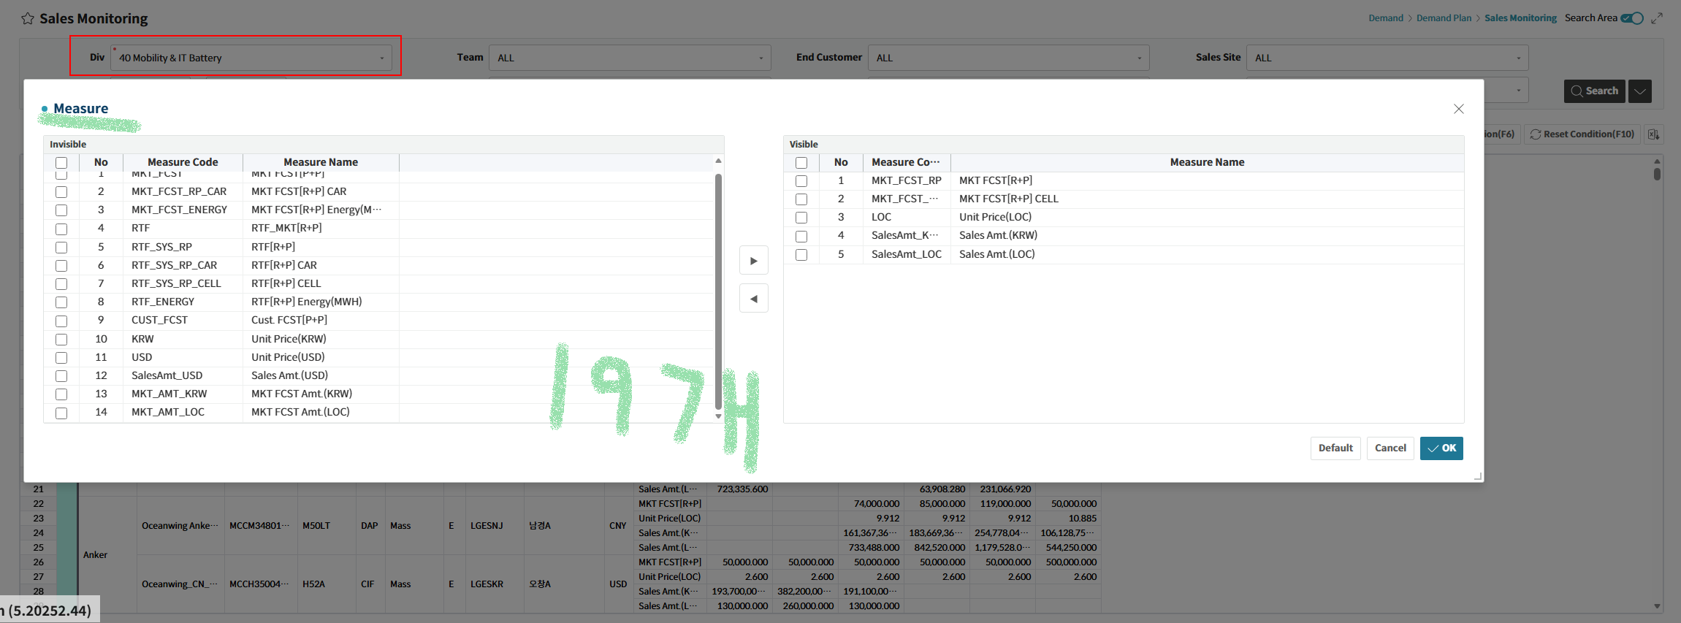
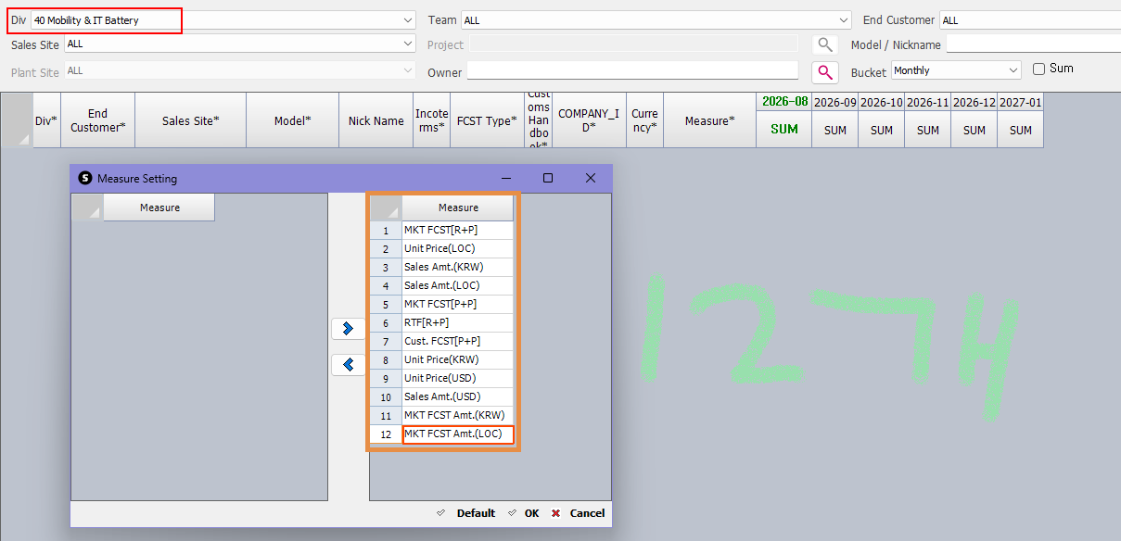

★★★ Div별 Measure 건수, 항목이 동일하게 구성되어 있는지 확인 후 수정해주세요.
★★★ Div별 Default 버튼 클릭 시 셋팅되는 Measure / Column도 As-Is 참고해서 동일하게 수정해주세요.

86
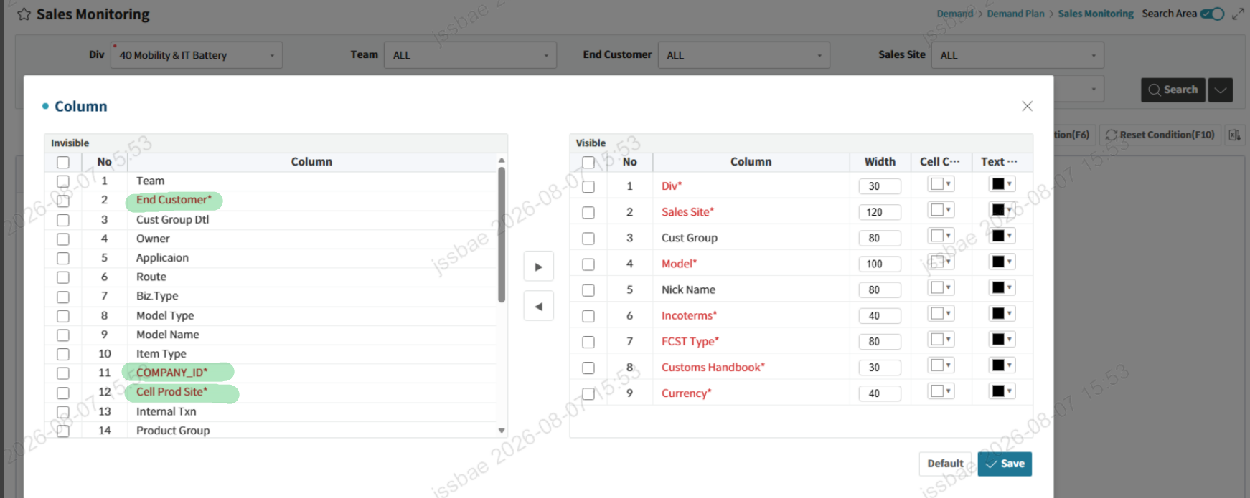

★★★ 필수컬럼은 Invisible 영역으로 못빼도록 수정

87
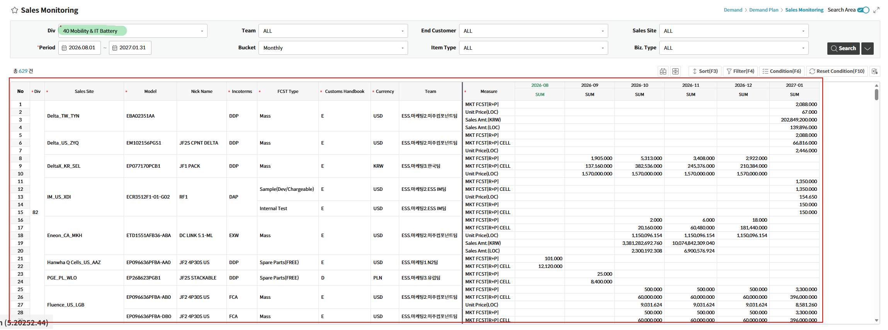

Div 선택 후 데이터 조회한 상태에서 조회조건의 Div를 변경할 경우 데이터 리셋되도록 수정

88
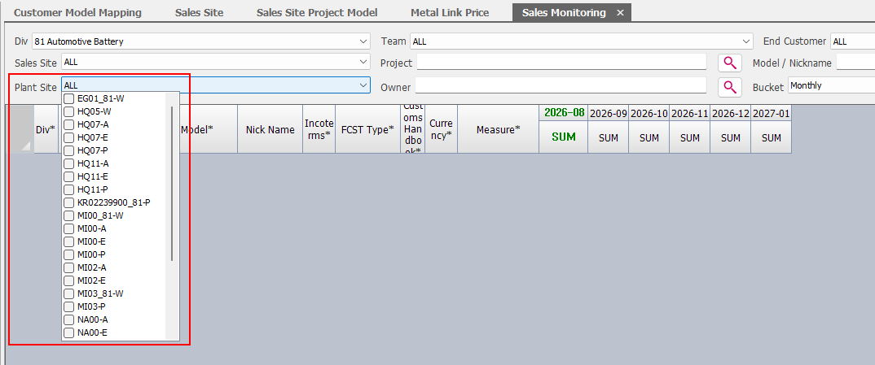
81, 81_JV, 82 Div의 경우 Plant Site 조회조건 Combo List에 As-Is와 동일하게 나오도록 수정

